关系图
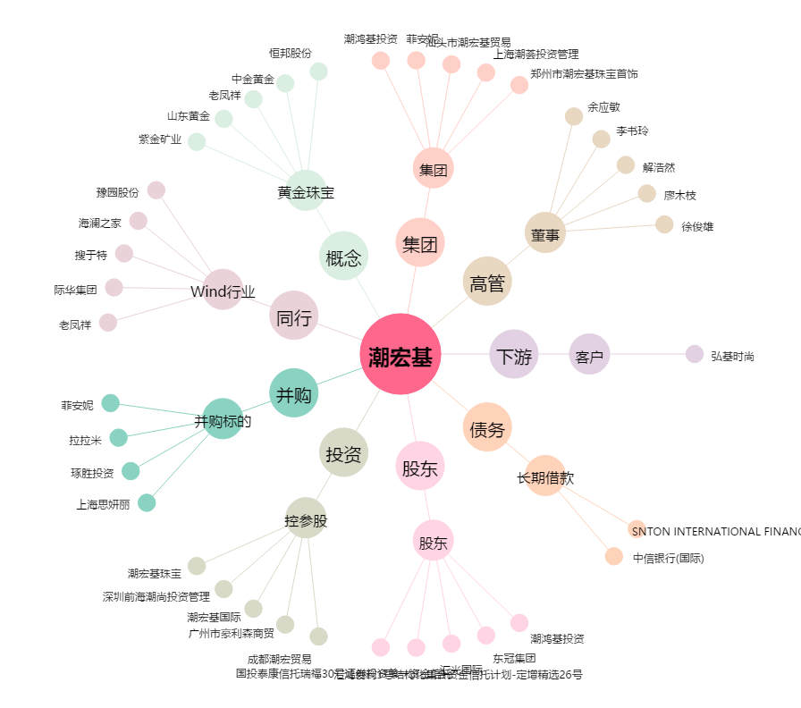
潮宏基[002345.SZ] - 关系概览图

